关系图
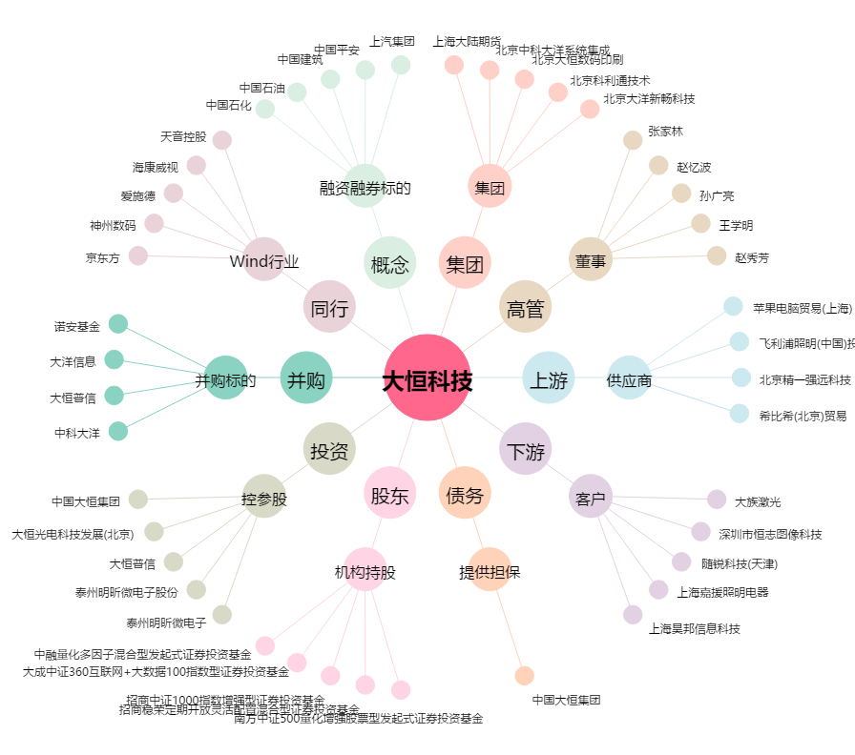
大恒科技[600288.SH] - 关系概览图

